DR-SHRT86
販売店様名
2026年3月25日リリース情報
問屋名

2025年4月中旬 発送予定
締切4月2日(木)

2025 SHIBATA GR86 D1GP ￥13,750（税込）
※数量限定商品の為、ご注文のタイミングや数量によってはショートする場合がございます。 ご了承ください。

JANコード | 品番 | 注文数
4573618080420 | DR-SHRT86Y25
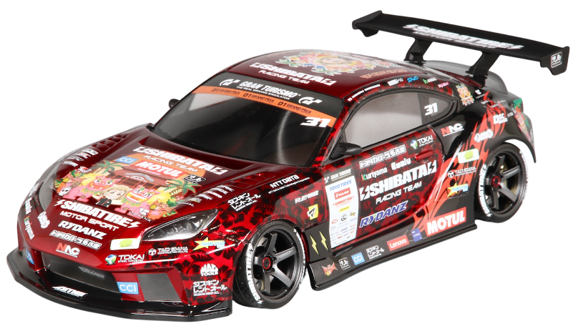

商品説明
「SHIBATA DRIFT RACING TEAM」蕎麦切 広大選手が駆り、見事シリーズ単走優勝を獲得した
「SHIBATA GR86 2025年仕様」を再現した1/10スケールRCカー用ボディ&ステッカーセットが
300枚限定生産で登場！

ウィングは実走テストやユーザー様の声を反映したことによって
強化モデルの剛性を維持しつつ、運動性の両立も狙った軽量化モデルへ仕様変更いたしました。

●内容品
・1/10サイズ未塗装クリアボディ（フロントバンパー別体）
・前後ライトバケット（ポリカ製）
・リアハーフウィンドウ（ポリカ製）
・マスキングシート
・(DR-WING04)SHIBATA GR86 ボディアクセサリーセット
・DR-SHRT86用 強化リアウィング（軽量タイプ）
2025年仕様スポンサーロゴ・バイナルステッカー（D1グランプリライセンス取得済み）

●ボディ仕様
ホイールベース…約253㎜
トレッド幅…フロント約200㎜ リア約195㎜

㈱大阪プラスチックモデル55周年企画流通限定となります。 数量限定の為ご希望数に添えない場合も御座います。予めご了承ください。

 |  | ㈱大阪プラスチックモデル

